05
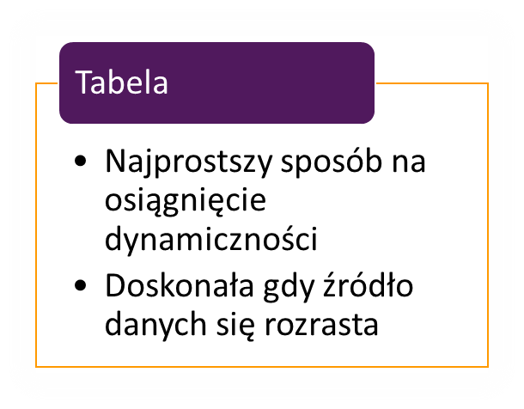

Klient | Wartość
WPS | 115,000
SHL | 489,950
TAKO | 412,686
DRA | 334,600
POST | 963,390
AION | 873,290

QUID | 340000

